10주차 1교시
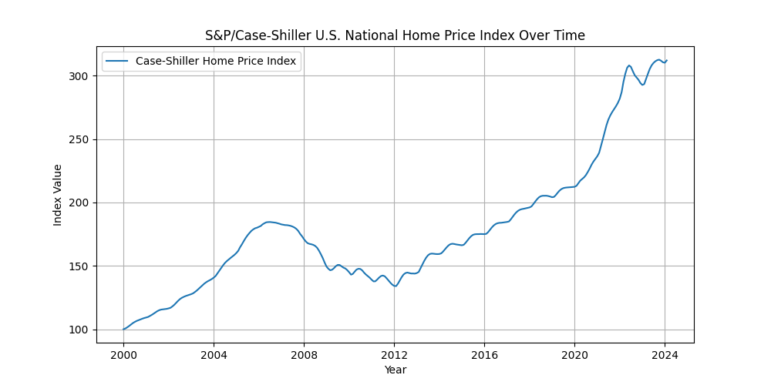
행동재무학의 탄생 배경

행동재무학이란?

* 1980년대 이후 전통적 재무이론이 설명하지 못했던 여러 현상을 설명하기 위해 투자자의 비합리성과 현실시장의 제약을 고려하는 새로운 시도로 행동재무학(behavioral finance)라 불린다.

* 행동재무학의 근간은 인지심리학(cognitive psychology)과 차익거래의 어려움(limits to arbitrage)이다.
- 투자자 심리의 비합리성
# 정보처리의 비합리성
# 행동학적 편의
- 차익거래의 한계

* 행동재무학에서는 투자자의 특정한 선호나 잘못된 신념과 같은 투자심리로 인해 시장에는 비합리적인 투자자들이 존재한다고 본다.

행동재무학과 주식시장의 이상현상
* 주식시장의 이상현상
1960년대 | * CAPM이 주식의 위험과 수익률 관계를 잘 설명함
1970년대 | * 주식시장에서 뚜렷한 이상현상이 보고 되지 않았음

1980년대 | * CAPM이 설명하지 못하는 이상현상들이 발견됨
 | * 소기업효과(small-firm effect): 시가총액이 낮은 소형주가 시가총액이 높은 대형주보다 수익률이 높은 현상
 | * 가치효과(value effect): 장부가치 대 시장가치의 비율이 높은 주식의 수익률이 비율이 낮은 주식의 수익률보다 높은 현상
 | * 모멘텀효과(momentum effect): 과거 6~12개월 동안 수익률이 높은 주식이 향후 6~12개월 동안의 수익률도 높은 형상

1990년대 이후 | * 위의 이상현상을 설명하기 위한 새로운 모형들이 개발됨(Fama-French 3요인 모형)
 | * 행동재무학이 주식시장의 이상현상을 설명하는 대안으로 제시됨

주식수익률의 결정요인에 대한 세가지 관점

Risk-based Interpretation(위험에 대한 보상)
* 투자자가 합리적이라고 가정함
* 서로 다른 주식이 다른 기대수익률을 가지는 이유는 위험이 다르기 때문임
* 위험을 측정하는 방법에 대한 이견이 존재함

Behaavioral Interpretation(행동학적 해서, 행동재무학)
* 비합리적인 투자자가 존재한다고 가정함(정보처리의 오류, 행동학적 편의)
* 실제 주식시장에서 차익거래자들의 행동이 제한을 받을 수 있음
* 결과적으로, 주식시장에서 발생하는 가격오류는 수정되지 않고 오랫동안 지속될 수 있음

Biases in the Data(편향된 자료에 의한결과)
* 특정 이상현상은 특정 기간, 특정 국가, 특정 자료(예: 생존자 편의)에서만 나타나는 현상임
* 다른 이론에 비해 설득력이 떨어짐

2013년 노벨 경제학상 수상자

Fama 교수가 현업에 미친 영향
* DFA(Dimensional Fund Advisor)는 Eugene Fama 교수의 제자인 David G. Booth와 Rex Singqufield가 Fama 교수의 이론을 토대로 만든 자산운용사임

* 1981년 설립된 후 처음으로 운용하기 시작한 펀드는 '9-10펀드'. NYSE에 상장된 주식을 시가총액 순서대로 10%씩 10단계로 순위를 매긴 다음 가장 작은 부류인 9단계와 10단계에 드는 소형주에 투자하는 전략을 사용

* 2008년 11월 6일, David G. Booth 는 시카고 경영대학에 $300million의 기부를 약정하였고, 대학명이 University of Chicago Booth School of Business로 변경됨

Shiller 교수가 현업에 미친 영향(1) : 위기 예언자
* "이상과열(Irrational Exuberance")이라는 책을 통해 닷컴 버블 형성과 붕괴를 예측함
- 2000년 책이 출간된 바로 그 달 부터 주가가 폭락해 '닷컴 버블'이 종말을 맞으면서 세계적 베스트 셀러가 됨
- 인터넷 붐, 온라인 트레이드의 성장, 공화당 의회, 자본이 득세의 감세
- 믈질주의의 정도가 심화, 공산주의 종언이후 애국적인 분위기는 자본주의 체제에 대한 믿음 강화, 1990년대 도박 관련 산업이 크게 성장

* 2005년에는 집값 거품이 부동산 시장은 물론 전체 금융계의 패닉까지 일으킬 수 있다는 전망을 내놓았는데 결국 2006년 미국 부동산 시장은 무너지고 세계 금융위기가 발생함

Shiller 교수가 현업에 미친 영향(2) : 지표개발

* 주식시장의 고평가 / 저평가 유무를 판단할 수 있는 CAPE 비율(경기조정 Price-Earnings ratio): 역사적 평균은 16.69
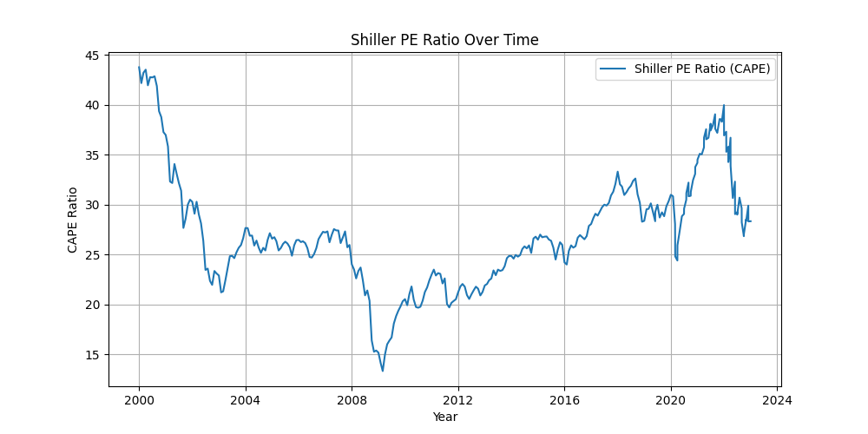

* 부동산시장의 고평가/저평가 유무를 판단할 수 있는 Case-Shiller 지수 개발

